Sheet1
name | Image
何海军
陈俊超
张朝文
陈国强
廖云豪
杨军利
郝圆圆
靳瑞楠
彭乐
何航
赵富强
徐文婷
李祥
孙思伟 | 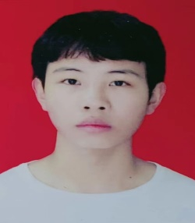
刘佳豪

